追加功能
1、工序栏增大，可显示汉字10个
2、根据查询结果，追加统计生产任务单个数的功能，
3、工序资料，单价资料，全部从生产任务单号所对应的物料代码基础资料中获取，表名 t_icitem，表结构在下面
4、追加间接作业管理功能
5、追加间接作业项目管理功能
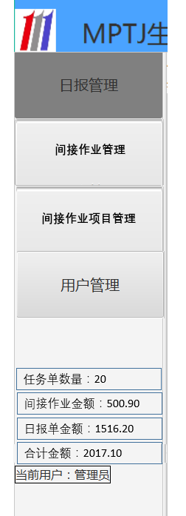
间接日报单查询的时候，只要能按用户编号，日期范围，还有审核状态查询就行 | ICMO
间接作业目录，只要能新建，能禁用就行，不需要修改，删除功能
创建人，修改人也不需要记录
间接日报单管理那个功能完善就行
只要限定了只有管理员

